软件架构图
OPC Server.exe
基于OPC协议
OPC Client
OPC Device
基于OPC协议

Connect Device

OPC Device
OPC Client

Gather Device Data
OPCUA Device

OPC Client
Send Data By OPC Server

OPCUA Device
基于OPCUA协议

1. 基于网络通过OPC或OPCUA访问设备，此时OPC Server是客户端角色。

2. OPC Server为每一台设备建立一个线程，完成设备的连接、采集、发布。

3. OPC Client客户端程序基于网络通过OPC协议访问OPC Server，此时OPC Server是服务端角色。

软件框图
OPC Server.exe

OPC Server UI

Mdc.cs

Opc.cs
OpcUA.cs

COPCclient_Library
(OPC C# DLL)
ClientAPI
(OPCUA C# DLL)
WtOPCsvr_Library
(OPCServer C# DLL)

COpcClient
(OPC C++ DLL)

目录说明
ClientAPI:
此目录里面是OPCUA采集的接口函数实现

COpcClient:
此目录里是OPC采集的C++接口实现

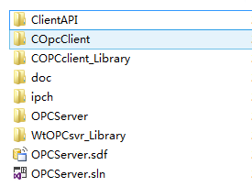
doc：
此目录下放置说明文档及测试工具
COPCclient_Library:
此目录里是对OPC采集C++接口的包装，对外暴露C#接口

OPCServer:
此目录里是OPCServer.exe程序的实现代码

WtOPCsvr_Library:
此目录里OPC Server的C# DLL接口

主要类图
